Sheet
4.- FICHA FOTOS DEL ITINERARIO DE LA CARRETERA

Panel Fotográfico

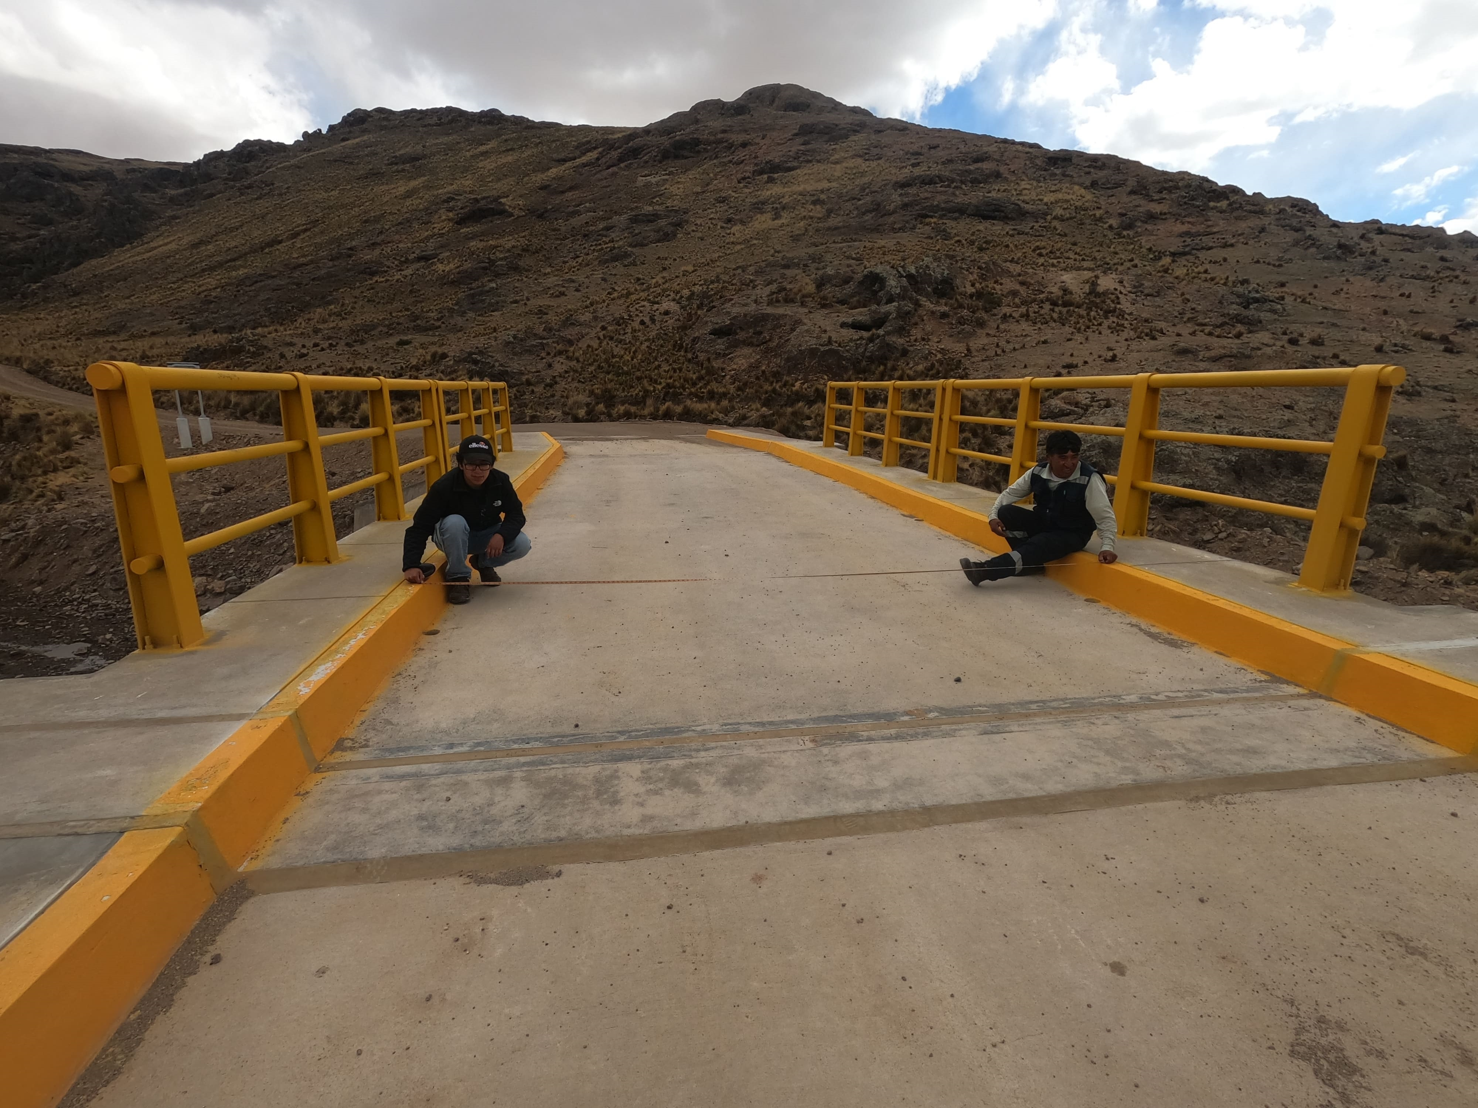
Foto 1: Vista de la carretera - 0+000

